Sheet1
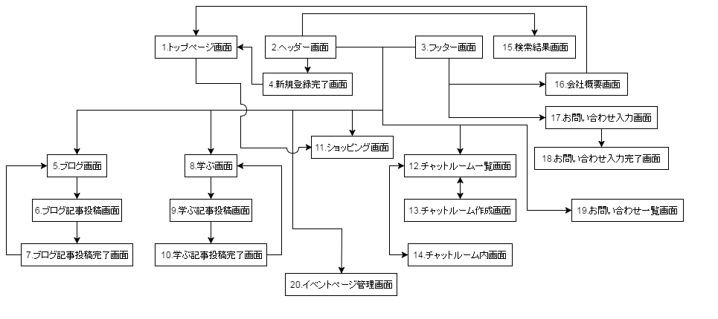

●8.ブログコメント一覧画面

●6.ブログコメント投稿完了画面
●1.クイズトップ画面

●2.クイズ回答画面
●3.クイズ追加画面
●4.クイズ一覧画面

●5.クイズ編集画面
●：phase2

